Sheet1
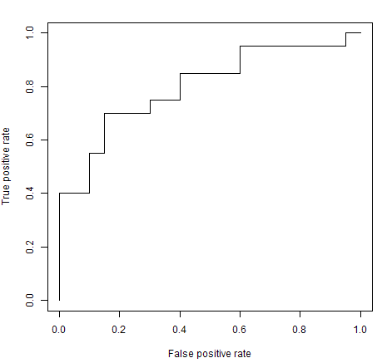
0.9706 | 1 | 0.9706 | 1
0.9572 | 1 | 0.9595 | 1
0.4854 | 1 | 0.9572 | 1
0.8003 | 1 | 0.934 | 1
0.1419 | 1 | 0.9157 | 1
0.4218 | 1 | 0.8491 | 1
0.9157 | 1 | 0.8003 | 1
0.7922 | 1 | 0.7922 | 1
0.9595 | 1 | 0.7597 | 0
0.6557 | 1 | 0.7593 | 0
0.0357 | 1 | 0.7577 | 1
0.8491 | 1 | 0.7431 | 1
0.934 | 1 | 0.706 | 1
0.6787 | 1 | 0.6909 | 0
0.7577 | 1 | 0.6787 | 1
0.7431 | 1 | 0.6557 | 1
0.3922 | 1 | 0.6555 | 1
0.6555 | 1 | 0.6407 | 0
0.1712 | 1 | 0.6407 | 0
0.706 | 1 | 0.5513 | 0
0.4797 | 0 | 0.4991 | 0
0.4551 | 0 | 0.4854 | 1
0.0374 | 0 | 0.4797 | 0
0.081 | 0 | 0.4551 | 0
0.2984 | 0 | 0.4218 | 1
0.7597 | 0 | 0.3922 | 1
0.1404 | 0 | 0.3853 | 0
0.3853 | 0 | 0.3472 | 0
0.0238 | 0 | 0.306 | 0
0.5513 | 0 | 0.2984 | 0
0.0551 | 0 | 0.1712 | 1
0.306 | 0 | 0.1419 | 1
0.4991 | 0 | 0.1404 | 0
0.6909 | 0 | 0.081 | 0
0.7593 | 0 | 0.0614 | 0
0.3472 | 0 | 0.0575 | 0
0.0614 | 0 | 0.0551 | 0
0.0507 | 0 | 0.0507 | 0
0.0575 | 0 | 0.0374 | 0
0.6407 | 0 | 0.0357 | 1
0.6407 | 0 | 0.0238 | 0

Sheet2
ROC曲線
対象者 | 質問紙得点 | 臨床診断 | 対象者 | 質問紙得点 | 臨床診断 | 判定 | カットオフポイント | 偽陽性率 | 感度
1 | 20 | うつ | 6 | 28 | うつ | 陽性 | 11 | 1.00 | 1.00
5 | 22 | うつ | 8 | 25 | 健康 | 陽性 | 12 | 0.86 | 1.00
6 | 28 | うつ | 5 | 22 | うつ | 陽性 | 13 | 0.86 | 1.00
2 | 13 | 健康 | 4 | 21 | 健康 | 陽性 | 14 | 0.71 | 1.00
3 | 19 | 健康 | 1 | 20 | うつ | 陽性 | 15 | 0.71 | 1.00
4 | 21 | 健康 | 3 | 19 | 健康 | 陽性 | 16 | 0.71 | 1.00
7 | 11 | 健康 | 10 | 19 | 健康 | 陽性 | 17 | 0.57 | 1.00
8 | 25 | 健康 | 9 | 16 | 健康 | 陰性 | 18 | 0.57 | 1.00
9 | 16 | 健康 | 2 | 13 | 健康 | 陰性 | 19 | 0.57 | 1.00
10 | 19 | 健康 | 7 | 11 | 健康 | 陰性 | 20 | 0.29 | 1.00
 |  |  |  |  |  |  | 21 | 0.29 | 0.67
 |  |  |  | カットオフポイント：18 |  |  | 22 | 0.14 | 0.67
 |  |  |  |  | うつ | 健康 | 23 | 0.14 | 0.33
 |  |  |  | 陽性 | 3 | 4 | 24 | 0.14 | 0.33
 |  |  |  | 陰性 | 0 | 3 | 25 | 0.14 | 0.33
 |  |  |  |  |  |  | 26 | 0.00 | 0.33
 |  |  |  | 感度 | 3/（3+0）＝ | 1.00 | 27 | 0.00 | 0.33
 |  |  |  | 特異度 | 3/（4+3）＝ | 0.43 | 28 | 0.00 | 0.33
 |  |  |  | 偽陽性率 | 4/（4+3） ＝1-0.429 | 0.57 | 29 | 0.00 | 0.00

 |  |  | 対象者 | 質問紙得点 | 臨床診断 | 判定 |  | 0.00 | 0.00
 |  |  | 6 | 28 | うつ | 陽性 |  | 1.00 | 1.00
 |  |  | 8 | 25 | 健康 | 陽性
 |  |  | 5 | 22 | うつ | 陰性
 |  |  | 4 | 21 | 健康 | 陰性
 |  |  | 1 | 20 | うつ | 陰性
 |  |  | 3 | 19 | 健康 | 陰性
 |  |  | 10 | 19 | 健康 | 陰性
 |  |  | 9 | 16 | 健康 | 陰性
 |  |  | 2 | 13 | 健康 | 陰性
 |  |  | 7 | 11 | 健康 | 陰性

 |  |  |  | カットオフポイント：25
 |  |  |  |  | うつ | 健康
 |  |  |  | 陽性 | 1 | 1
 |  |  |  | 陰性 | 2 | 6

 |  |  |  | 感度 | 3/（3+0）＝ | 0.33
 |  |  |  | 特異度 | 3/（4+3）＝ | 0.86
 |  |  |  | 偽陽性率 | 4/（4+3） ＝1-0.429 | 0.14

